Лист 1
Прайс-лист
МИР ПРЯЖИ

В валюте: руб. (курс 1).
Цены указаны на 07.08.2020

№ | Номенклатура/ Характеристика номенклатуры | Описание | Изображение | Артикул | Цена | Ед. | Остаток | Ссылка на сайт
 | Пластиковый переходник для шпулек | Пластиковый переходник для шпулек |  | 137 | 40.35 |  |  | Изображение
 | Пластиковый переходник для шпулек |  |  |  | 40.35 | шт | 7 | Изображение
 | Шпулька "Hemline" +120.28 Brother/Бразер, пластик | Шпулька "Hemline" +120.28 Brother/Бразер, пластик | 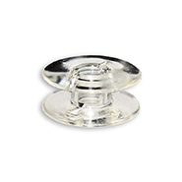 | +120.28 | 183.70 |  |  | Изображение
 | Шпулька "Hemline" +120.28 Brother/Бразер, пластик |  |  |  | 183.70 | упак | 1 | Изображение
 | Шпулька Хускварна | Шпулька Хускварна | 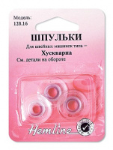 | 120.16 | 52.00 |  |  | Изображение
 | Шпулька Хускварна |  |  |  | 52.00 | шт | 5 | Изображение
 | Шпульки Хускварна, голубые | Шпульки Хускварна, голубые - HEMLINE | 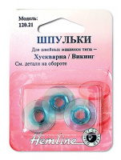 | 120.21 | 84.33 |  |  | Изображение
 | Шпульки Хускварна, голубые |  |  |  | 84.33 | шт | 1 | Изображение
 | Шпульки "Hemline" +120.01 стандарт. металл., тип 15К | Шпульки "Hemline" +120.01 стандарт. металл., тип 15К | 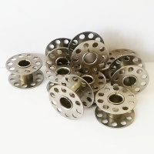 | +120.01 | 3.72 |  |  | Изображение
 | Шпульки "Hemline" +120.01 стандарт. металл., тип 15К |  |  |  | 3.72 | шт | 109 | Изображение
 | Шпульки "Hemline" +120.04 Нью Хоум пластик | Шпульки "Hemline" +120.04 Нью Хоум пластик | 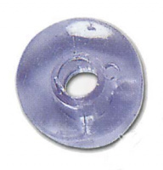 | +120.04 | 13.91 |  |  | Изображение
 | Шпульки "Hemline" +120.04 Нью Хоум пластик |  |  |  | 13.91 | шт | 201 | Изображение
 | Шпульки "Hemline" 120.01 стандартные, металлические, 3 шт. в блистере | Шпульки "Hemline" 120.01 стандартные, металлические, 3 шт. в блистере | 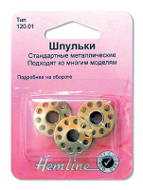 | 120.01 | 32.15 |  |  | Изображение
 | Шпульки "Hemline" 120.01 стандартные, металлические, 3 шт. в блистере |  |  |  | 32.15 | шт | 6 | Изображение
 | Шпульки без упаковки для швейных машин Зингер с горизонтальным челноком | Шпульки без упаковки для швейных машин Зингер с горизонтальным челноком |  | +120.14 | 5.11 |  |  | Изображение
 | Шпульки без упаковки для швейных машин Зингер с горизонтальным челноком |  |  |  | 5.11 | шт | 82 | Изображение
 | Шпульки Бернина, металл (7 отверстий) | Шпульки Бернина, металл (7 отверстий) | 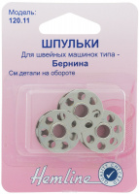 | 120.11 | 96.11 |  |  | Изображение
 | Шпульки Бернина, металл (7 отверстий) |  |  |  | 96.11 | шт | 13 | Изображение
 | Шпульки для машин Зингер | Шпульки для машин Зингер | 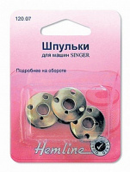 | 120.07 | 45.44 |  |  | Изображение
 | Шпульки для машин Зингер |  |  |  | 45.44 | шт | 3 | Изображение
 | Шпульки для швейных машин Бернина, 8 отверстий | Шпульки для швейных машин Бернина, 8 отверстий |  | 120.12 | 132.35 |  |  | Изображение
 | Шпульки для швейных машин Бернина, 8 отверстий |  |  |  | 132.35 | шт | 16 | Изображение
 | Шпульки для швейных машин пластиковые марки Пфафф , 3 штуки, | Шпульки для швейных машин пластиковые марки Пфафф , 3 штуки, | 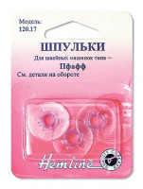 | 120.17 | 48.03 |  |  | Изображение
 | Шпульки для швейных машин пластиковые марки Пфафф , 3 штуки, |  |  |  | 48.03 | шт | 1 | Изображение
 | Шпульки для швейных машин, стандартные пластиковые, тип 15К | Шпульки для швейных машин, стандартные пластиковые, тип 15К | 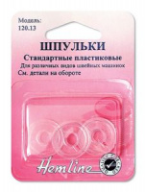 | 120.13 | 35.16 |  |  | Изображение
 | Шпульки для швейных машин, стандартные пластиковые, тип 15К |  |  |  | 35.16 | шт | 10 | Изображение
 | Шпульки Зингер без упаковки пластик | Шпульки Зингер без упаковки пластик | 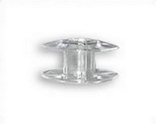 | +120.15 | 28.15 |  |  | Изображение
 | Шпульки Зингер без упаковки пластик |  |  |  | 28.15 | шт | 50 | Изображение
 | Шпульки Зингер, 3 штуки | Шпульки для шв/машин Зингер с горизонтальным челноком, 3 штуки | 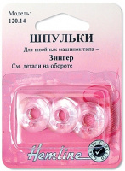 | 120.14 | 37.76 |  |  | Изображение
 | Шпульки Зингер, 3 штуки |  |  |  | 37.76 | шт | 12 | Изображение
 | Шпульки Пфафф без упаковки пластик 10шт. | Шпульки Пфафф без упаковки пластик 10шт. | 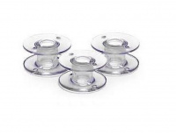 | +120.17 | 119.00 |  |  | Изображение
 | Шпульки Пфафф без упаковки пластик 10шт. |  |  |  | 119.00 | упак | 4.3 | Изображение
 | Шпульный колпачок "Hemline" 159 для вертикального челночного устройства, стандартный | Шпульный колпачок "Hemline" 159 для вертикального челночного устройства, стандартный | 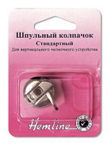 | 159 | 130.18 |  |  | Изображение
 | Шпульный колпачок "Hemline" 159 для вертикального челночного устройства, стандартный |  |  |  | 130.18 | шт | 11 | Изображение

